Лист1
+1 | +2 | *2 |  |  |  | >=60
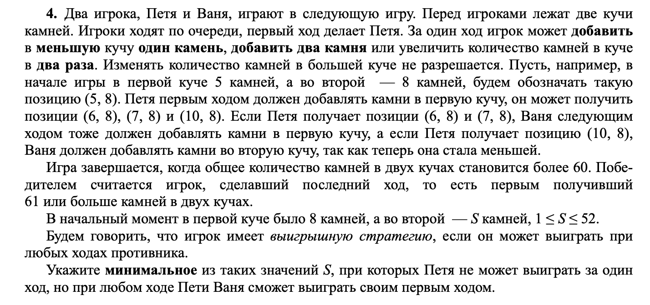

 |  |  |  | Петя |  | Ваня
 |  | 8 | 44 | 9 | 44 | 62 | 53
 |  |  |  | 8 | 45 | 61 | 53 |  |  | 43 | ?
 |  |  |  | 10 | 44 | 64 | 54 |  |  | 44
 |  |  |  | 8 | 46 | 62 | 54
 |  |  |  | 16 | 44 | 76 | 60

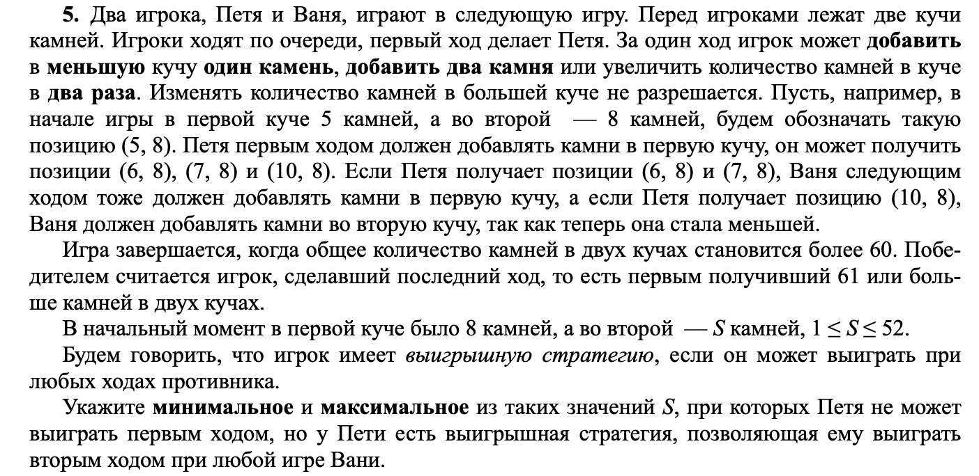

8 | 42 |  | 9 | 42 | 10 | 42 | 62 | 52 |  |  |  | 2742
 |  |  |  |  | 9 | 43 | 61 | 52
 |  |  |  |  | 11 | 42 | 64 | 53
 |  |  |  |  | 9 | 44 | 62 | 53
 |  |  |  |  | 18 | 42 | 78 | 60
 |  |  | 8 | 43 | 9 | 43 | 61 | 52
 |  |  |  |  | 8 | 44 | 60 | 52
 |  |  |  |  | 10 | 43 | 63 | 53
 |  |  |  |  | 8 | 45 | 61 | 53
 |  |  |  |  | 16 | 43 | 75 | 59
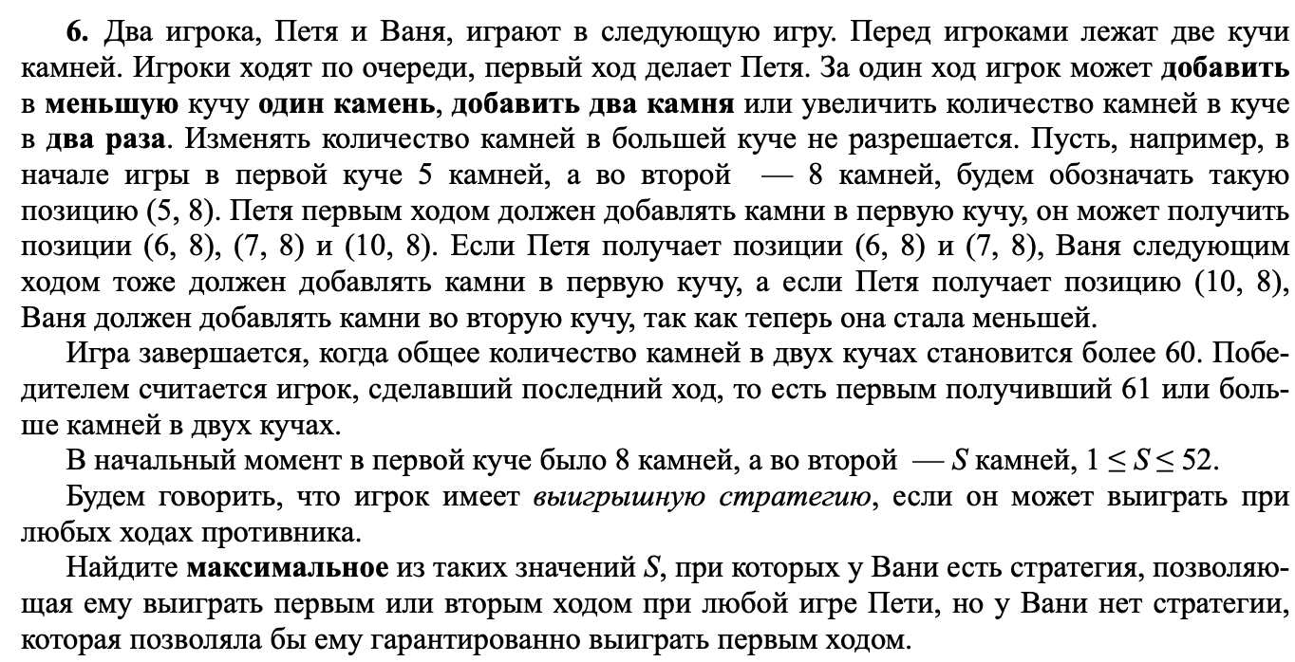
 |  |  | 10 | 42 | 11 | 42 | 64 | 53
 |  |  |  |  | 10 | 43 | 63 | 53
 |  |  |  |  | 12 | 42 | 66 | 54
 |  |  |  |  | 10 | 44 | 64 | 54
 |  |  |  |  | 20 | 42 | 82 | 62
 |  |  | 8 | 44 | 9 | 44 | 62 | 53
 |  |  |  |  | 8 | 45 | 61 | 53
 |  |  |  |  | 10 | 44 | 64 | 54
 |  |  |  |  | 8 | 46 | 62 | 54
 |  |  |  |  | 16 | 44 | 76 | 60
 |  |  | 16 | 42 | 17 | 42 | 76 | 59
 |  |  |  |  | 16 | 43 | 75 | 59
 |  |  |  |  | 18 | 42 | 78 | 60
 |  |  |  |  | 16 | 44 | 76 | 60
 |  |  |  |  | 32 | 42 | 106 | 74

 |  |  |  |  |  |  |  |  |  |  |  |  |  |  |  |  |  |  |  | ?

8 | 38 | 9 | 38 |  | 10 | 38 | 11 | 38 | 60 | 49 |  |  | 8 | 39 | 9 | 39 | 10 | 39 | 59 | 49 | 10 | 38 | 11 | 38 | 12 | 38 | 62 | 50 | 8 | 40 | 9 | 40 | 10 | 40 | 60 | 50 | 16 | 38 | 17 | 38 | 18 | 38 | 74 | 56
 |  |  |  |  | 48 |  | 10 | 39 | 59 | 49 |  |  |  |  | 48 |  | 9 | 40 | 58 | 49 |  |  | 49 |  | 11 | 39 | 61 | 50 |  |  | 49 |  | 9 | 41 | 59 | 50 |  |  | 55 |  | 17 | 39 | 73 | 56
 |  |  |  |  |  |  | 12 | 38 | 62 | 50 |  |  |  |  |  |  | 11 | 39 | 61 | 50 |  |  |  |  | 13 | 38 | 64 | 51 |  |  |  |  | 11 | 40 | 62 | 51 |  |  |  |  | 19 | 38 | 76 | 57
 |  |  |  |  |  |  | 10 | 40 | 60 | 50 |  |  |  |  |  |  | 9 | 41 | 59 | 50 |  |  |  |  | 11 | 40 | 62 | 51 |  |  |  |  | 9 | 42 | 60 | 51 |  |  |  |  | 17 | 40 | 74 | 57
 |  |  |  |  |  |  | 20 | 38 | 78 | 58 |  |  |  |  |  |  | 18 | 39 | 75 | 57 |  |  |  |  | 22 | 38 | 82 | 60 |  |  |  |  | 18 | 40 | 76 | 58 |  |  |  |  | 34 | 38 | 106 | 72
 |  |  |  |  | 9 | 39 | 10 | 39 | 59 | 49 |  |  |  |  | 8 | 40 | 9 | 40 | 58 | 49 |  |  | 10 | 39 | 11 | 39 | 61 | 50 |  |  | 8 | 41 | 9 | 41 | 59 | 50 |  |  | 16 | 39 | 17 | 39 | 73 | 56
 |  |  |  |  | 48 |  | 9 | 40 | 58 | 49 |  |  |  |  | 48 |  | 8 | 41 | 57 | 49 |  |  | 49 |  | 10 | 40 | 60 | 50 |  |  | 49 |  | 8 | 42 | 58 | 50 |  |  | 55 |  | 16 | 40 | 72 | 56
 |  |  |  |  |  |  | 11 | 39 | 61 | 50 |  |  |  |  |  |  | 10 | 40 | 60 | 50 |  |  |  |  | 12 | 39 | 63 | 51 |  |  |  |  | 10 | 41 | 61 | 51 |  |  |  |  | 18 | 39 | 75 | 57
 |  |  |  |  |  |  | 9 | 41 | 59 | 50 |  |  |  |  |  |  | 8 | 42 | 58 | 50 |  |  |  |  | 10 | 41 | 61 | 51 |  |  |  |  | 8 | 43 | 59 | 51 |  |  |  |  | 16 | 41 | 73 | 57
 |  |  |  |  |  |  | 18 | 39 | 75 | 57 |  |  |  |  |  |  | 16 | 40 | 72 | 56 |  |  |  |  | 20 | 39 | 79 | 59 |  |  |  |  | 16 | 41 | 73 | 57 |  |  |  |  | 32 | 39 | 103 | 71
 |  |  |  |  | 11 | 38 | 12 | 38 | 62 | 50 |  |  |  |  | 10 | 39 | 11 | 39 | 61 | 50 |  |  | 12 | 38 | 13 | 38 | 64 | 51 |  |  | 10 | 40 | 11 | 40 | 62 | 51 |  |  | 18 | 38 | 19 | 38 | 76 | 57
 |  |  |  |  | 49 |  | 11 | 39 | 61 | 50 |  |  |  |  | 49 | 0 | 10 | 40 | 60 | 50 |  |  | 50 |  | 12 | 39 | 63 | 51 |  |  | 50 |  | 10 | 41 | 61 | 51 |  |  | 56 |  | 18 | 39 | 75 | 57
 |  |  |  |  |  |  | 13 | 38 | 64 | 51 |  |  |  |  |  | 0 | 12 | 39 | 63 | 51 |  |  |  |  | 14 | 38 | 66 | 52 |  |  |  |  | 12 | 40 | 64 | 52 |  |  |  |  | 20 | 38 | 78 | 58
 |  |  |  |  |  |  | 11 | 40 | 62 | 51 |  |  |  |  |  | 0 | 10 | 41 | 61 | 51 |  |  |  |  | 12 | 40 | 64 | 52 |  |  |  |  | 10 | 42 | 62 | 52 |  |  |  |  | 18 | 40 | 76 | 58
 |  |  |  |  |  |  | 22 | 38 | 82 | 60 |  |  |  |  |  | 0 | 20 | 39 | 79 | 59 |  |  |  |  | 24 | 38 | 86 | 62 |  |  |  |  | 20 | 40 | 80 | 60 |  |  |  |  | 36 | 38 | 110 | 74
 |  |  |  |  | 9 | 40 | 10 | 40 | 60 | 50 |  |  |  |  | 8 | 41 | 9 | 41 | 59 | 50 |  |  | 10 | 40 | 11 | 40 | 62 | 51 |  |  | 8 | 42 | 9 | 42 | 60 | 51 |  |  | 16 | 40 | 17 | 40 | 74 | 57
 |  |  |  |  | 49 |  | 9 | 41 | 59 | 50 |  |  |  |  | 49 |  | 8 | 42 | 58 | 50 |  |  | 50 |  | 10 | 41 | 61 | 51 |  |  | 50 |  | 8 | 43 | 59 | 51 |  |  | 56 |  | 16 | 41 | 73 | 57
 |  |  |  |  |  |  | 11 | 40 | 62 | 51 |  |  |  |  |  |  | 10 | 41 | 61 | 51 |  |  |  |  | 12 | 40 | 64 | 52 |  |  |  |  | 10 | 42 | 62 | 52 |  |  |  |  | 18 | 40 | 76 | 58
 |  |  |  |  |  |  | 9 | 42 | 60 | 51 |  |  |  |  |  |  | 8 | 43 | 59 | 51 |  |  |  |  | 10 | 42 | 62 | 52 |  |  |  |  | 8 | 44 | 60 | 52 |  |  |  |  | 16 | 42 | 74 | 58
 |  |  |  |  |  |  | 18 | 40 | 76 | 58 |  |  |  |  |  |  | 16 | 41 | 73 | 57 |  |  |  |  | 20 | 40 | 80 | 60 |  |  |  |  | 16 | 42 | 74 | 58 |  |  |  |  | 32 | 40 | 104 | 72
 |  |  |  |  | 18 | 38 | 19 | 38 | 76 | 57 |  |  |  |  | 16 | 39 | 17 | 39 | 73 | 56 |  |  | 20 | 38 | 21 | 38 | 80 | 59 |  |  | 16 | 40 | 17 | 40 | 74 | 57 |  |  | 32 | 38 | 33 | 38 | 104 | 71
 |  |  |  |  | 56 |  | 18 | 39 | 75 | 57 |  |  |  |  | 55 |  | 16 | 40 | 72 | 56 |  |  | 58 |  | 20 | 39 | 79 | 59 |  |  | 56 |  | 16 | 41 | 73 | 57 |  |  | 70 |  | 32 | 39 | 103 | 71
 |  |  |  |  |  |  | 20 | 38 | 78 | 58 |  |  |  |  |  |  | 18 | 39 | 75 | 57 |  |  |  |  | 22 | 38 | 82 | 60 |  |  |  |  | 18 | 40 | 76 | 58 |  |  |  |  | 34 | 38 | 106 | 72
 |  |  |  |  |  |  | 18 | 40 | 76 | 58 |  |  |  |  |  |  | 16 | 41 | 73 | 57 |  |  |  |  | 20 | 40 | 80 | 60 |  |  |  |  | 16 | 42 | 74 | 58 |  |  |  |  | 32 | 40 | 104 | 72
 |  |  |  |  |  |  | 36 | 38 | 110 | 74 |  |  |  |  |  |  | 32 | 39 | 103 | 71 |  |  |  |  | 40 | 38 | 116 | 78 |  |  |  |  | 32 | 40 | 104 | 72 |  |  |  |  | 64 | 38 | 140 | 102

